Sheet1
文件名 | 地图 | 窄小道路 | 不可用机器人 | 泊位选择设计 | 简单可测试
map1 | 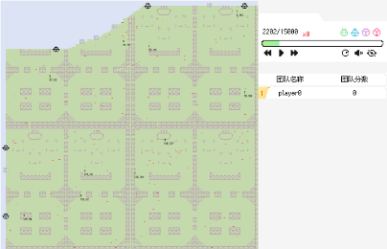 | 有 | 4号机器人 |  |  | 这是最全能的测试地图
map3-7 | 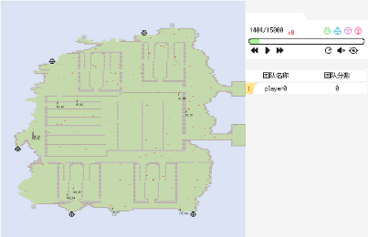 |  |  | 泊位分布离散明确
map3-8 | 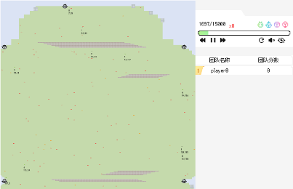 |  |  |  | 空旷
map3-9 | 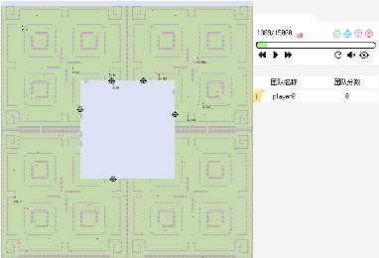
map3-10 | 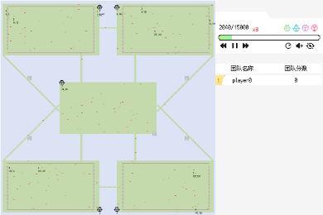 | 有
map3-11 | 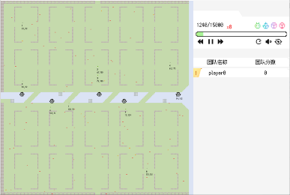 |  |  | 泊位分跨明确 | 分块明确
map3-12 | 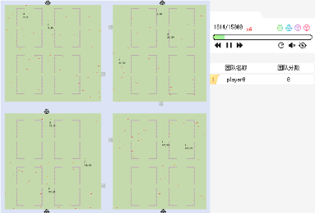 |  | 4块孤立的岛屿，机器人不能互通
map3-13 | 